ACTA EJECUTIVA
 |  | ACTA DE REUNION EJECUTIVA
 |  | DOCUMENTOS DE REFERENCIA : DC-S-GC-02
Usuario | Externo |  | Asunto: |  | Taller Presencial - Taller de Analisis Morfologico 3 |  |  |  | Fecha: | Miercoles 24 de mayo de 2023
 |  |  | Proceso |  | Fortalecimiento y Apoyo a la Gestión Estatal - Investigación Aplicada
X
 | Interno |  | Dependencia |  | Dirección de Fortalecimiento y Apoyo a la Gestión Estatal |  |  | Hora Inicio: | 8:00:00 | Hora Final: | 10:00:00

TEMAS TRATADOS
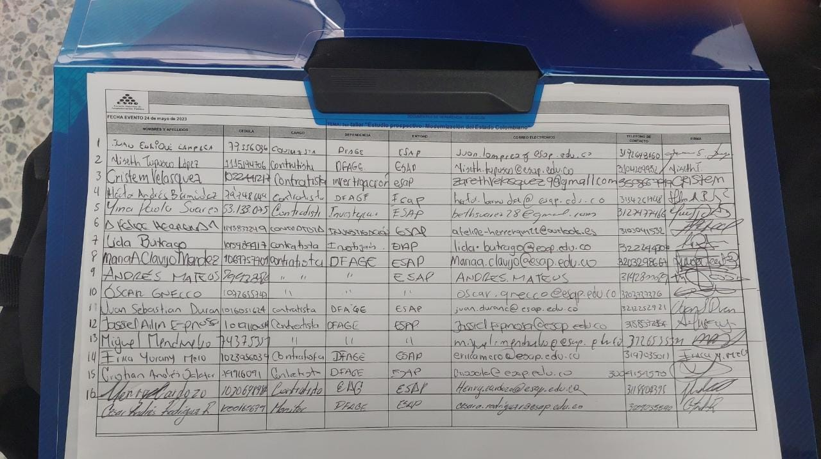 Participacion en el taller presencial de analisis morfologico 3, del escenario deseable de la modernizacion del estado al horizonte 2050. "Estudio prospectivo: Modernizacion del Estado Colombiano"

COMPROMISOS |  |  |  |  |  |  |  | RESPONSABLES |  | FECHA DE CUMPLIMIENTO | FIRMA

ASISTENTES
NOMBRES Y APELLIDOS |  |  |  | CARGO | DEPENDENCIA | FIRMA | NOMBRES Y APELLIDOS |  | CARGO | DEPENDENCIA | FIRMA
Yina Paola Suárez |  |  |  | Contratista | DFAGE |  | Luis Enrique Guerrero Ibarra |  | Estudiante | DFAGE
Ingrid Yadira Hernández Patino |  |  |  | Contratista | DFAGE |  | Cesar Andrés Rodríguez Rodríguez |  | Estudiante | DFAGE
Maily Dayanna Arias Kader |  |  |  | Contratista | DFAGE |  | Catalina Morales Limas |  | Estudiante | DFAGE
María Alejandra Clavijo Méndez |  |  |  | Contratista | DFAGE |  | Andrés Zamudio Lozano |  | Contratista | DFAGE
Xiomara Barrera Bernal |  |  |  | Contratista | DFAGE |  | Tania Jireth Morales Arias |  | Estudiante | DFAGE
 |  |  |  | Contratista | DFAGE |  |  |  |  | DFAGE
Cristian Andrés Salazar |  |  |  | Contratista | DFAGE |  | Cristem Zareth Velasquez Hernandez |  | Contratista | DFAGE

